ex4.1_M.A.
Month | Y | M.A.3 M | M.A.5 M
1 | 1000
2 | 1050
3 | 950
4 | 1150 | 1000
5 | 1100 | 1050
6 | 900 | 1066.6666667 | 1050
7 | 1000 | 1050 | 1030 | MA 3 กับ 5 เลือกอะไร ? เลือกอันที่ทำให้ค่า MSE ต่ำที่สุด
8 | 1250 | 1000 | 1020
9 | 1150 | 1050 | 1080
10 | 980 | 1133.3333333 | 1080
11 | 1080 | 1126.6666667 | 1056
12 | 1100 | 1070 | 1092
13 |  | 1053.3333333 | 1112

Scatter plot Y
ตย.อยู่ในหน้า 78 บท4
 |  |  |  |  | ถ้าดูจากกราฟจะเห็นว่าข้อมูลไม่ได้มีแนวโน้มเพิ่มขึ้นหรือลดลง
 |  |  |  |  | ดังนั้นข้อมูลนี้ถือว่าไม่มีแนวโน้ม และเราสามารถพยากรณ์ล่วงหน้าได้ 1 ช่วงเวลา

 |  |  |  |  | MA มักจะใช้การเฉลี่ยเป็นเลขคี่เพื่อให้ข้อมูลตกอยู่ตรงกลาง
 |  |  |  |  | ข้อมูลที่ใช้กับวิธีนี้ส่วนใหญ่เป็นจำนวนข้อมูลน้อย ดังนั้นเฉลี่ยเคลื่อนที่คราวละ 3 หรือ 5ก็พอ

 |  |  |  |  | ค่าเฉลี่ยเคลื่อนที่ที่เราหาได้เราจะถือว่าเป็นค่าที่เราพยากรณ์ได้
 |  |  |  |  | โดยถ้าเราเฉลี่ยเคลื่อนที่ 3 ตัวแรกเราจะให้ข้อมูลที่พยากรณ์ได้เป็นของตัวที่ 4

 |  |  |  |  | ดังนั้นข้อมูลตัวที่ 13 ที่ได้จะเป็นข้อมูลที่ใช้ค่าเฉลี่ยของข้อมูล 3 ตัวท้ายพอดี

M.A. 3

 |  |  |  |  | แกว่งกว่าเดิม ?

M.A. 5

ex4.5_brown_0.1
Year | Yt | E't | E''t | at | bt | Y^t |  | ex 4.5
2524 | 15 | 15.0000 | 15.0000 | 15.0000 | 0.0000
2525 | 18 | 15.3000 | 15.0300 | 15.5700 | 0.0300 | 15.0000 | 1
2526 | 20 | 15.7700 | 15.1040 | 16.4360 | 0.0740 | 15.6000 | 1
2527 | 23 | 16.4930 | 15.2429 | 17.7431 | 0.1389 | 16.5100 | 1
2528 | 27 | 17.5437 | 15.4730 | 19.6144 | 0.2301 | 17.8820 | 1
$$b_{t}=\frac{α}{(1−α)}({E{}}_{t}^{′}−E_{t}^{″})$$
2529 | 32 | 18.9893 | 15.8246 | 22.1540 | 0.3516 | 19.8445 | 1
2530 | 34 | 20.4904 | 16.2912 | 24.6896 | 0.4666 | 22.5057 | 1
2531 | 38 | 22.2414 | 16.8862 | 27.5965 | 0.5950 | 25.1562 | 1
2532 | 42 | 24.2172 | 17.6193 | 30.8151 | 0.7331 | 28.1915 | 1
2533 | 44 | 26.1955 | 18.4769 | 33.9141 | 0.8576 | 31.5482 | 1
2534 | 49 | 28.4759 | 19.4768 | 37.4751 | 0.9999 | 34.7717 | 1
2535 | 50 | 30.6284 | 20.5920 | 40.6647 | 1.1152 | 38.4750 | 1
2536 | 55 | 33.0655 | 21.8393 | 44.2917 | 1.2474 | 41.7799 | 1
2537 | 57 | 35.4590 | 23.2013 | 47.7166 | 1.3620 | 45.5391 | 1
2538 | 59 | 37.8131 | 24.6625 | 50.9637 | 1.4612 | 49.0786 | 1
2539 | 63 | 40.3318 | 26.2294 | 54.4341 | 1.5669 | 52.4248 | 1
2540 |  |  |  |  | Yhat 2539+1 | 56.0010 | 1 | alpha กำหนดตามปสกของผู้ใช้งาน
2541 |  |  |  |  | Yhat 2539+2 | 57.5680 | 2 | spss จะกำหนด alpha ให้เลยตาม alpha ที่ทำให้ mse น้อยที่สุด
2542 |  |  |  |  | Yhat 2539+3 | 59.1349 | 3
2543 |  |  |  |  | Yhat 2539+4 | 60.7018 | 4
2544 |  |  |  |  | Yhat 2539+5 | 62.2688 | 5

ex4.9_Holt
year | t | Yt | at | bt | Y^t | m |  | ของ at คือ alpha ของ bt คือ gamma
 | 0 |  | 15 | 3
2524 | 1 | 15 | 17.7000 | 2.9400 | 18.0000 | 1.0000
2525 | 2 | 18 | 20.3760 | 2.8872 | 20.6400 | 1.0000
2526 | 3 | 20 | 22.9369 | 2.8219 | 23.2632 | 1.0000
2527 | 4 | 23 | 25.4829 | 2.7668 | 25.7588 | 1.0000
2528 | 5 | 27 | 28.1247 | 2.7418 | 28.2497 | 1.0000
2529 | 6 | 32 | 30.9798 | 2.7644 | 30.8665 | 1.0000
2530 | 7 | 34 | 33.7698 | 2.7696 | 33.7443 | 1.0000
2531 | 8 | 38 | 36.6855 | 2.7988 | 36.5394 | 1.0000
2532 | 9 | 42 | 39.7358 | 2.8491 | 39.4842 | 1.0000
2533 | 10 | 44 | 42.7264 | 2.8774 | 42.5849 | 1.0000
2534 | 11 | 49 | 45.9434 | 2.9453 | 45.6038 | 1.0000
2535 | 12 | 50 | 48.9998 | 2.9675 | 48.8887 | 1.0000
2536 | 13 | 55 | 52.2706 | 3.0282 | 51.9674 | 1.0000
2537 | 14 | 57 | 55.4689 | 3.0622 | 55.2988 | 1.0000
2538 | 15 | 59 | 58.5780 | 3.0716 | 58.5311 | 1.0000 | กรณีที่ข้อมูลมีแนวโน้มแต่ไม่มีฤดูกาล |  | ถ้าแนวโน้มค่อนข้างคงที่ ยังใช้วิธีของ brown ได้อยู่
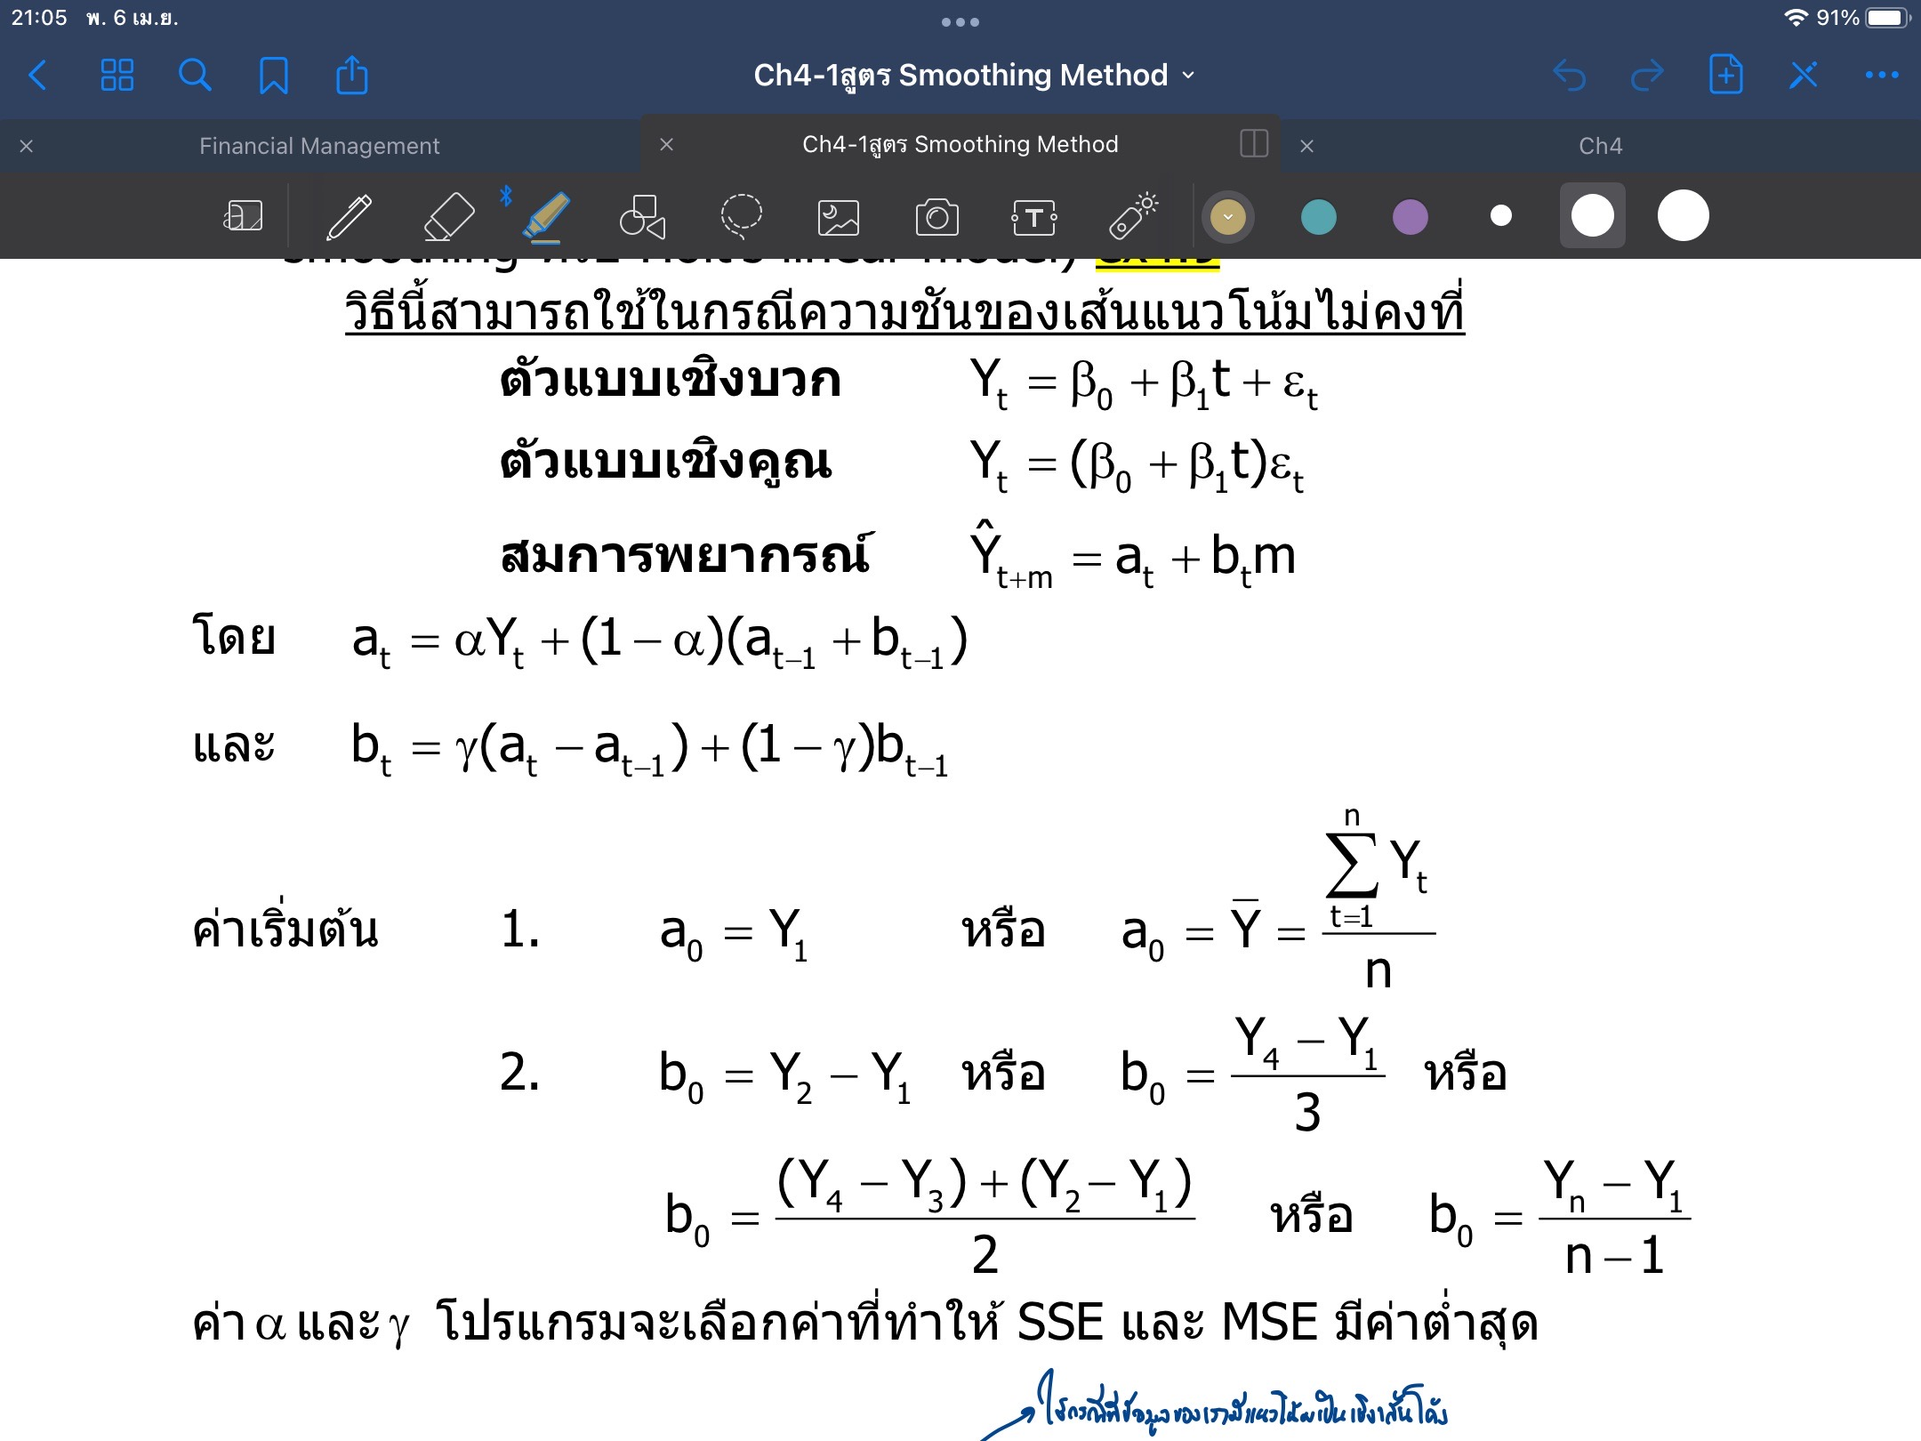
2539 | 16 | 63 | 61.7846 | 3.0986 | 61.6496 | 1.0000 | โดยบางข้อมูลที่มีค่าความชันไม่คงที่
2540 |  |  |  |  | 64.8832 | 1.0000 | ก็คือบางช่วงชันมากบางช่วงชันน้อยซึ่งก็ควรจะใช้ของ Holt
2541 |  |  |  |  | 67.9818 | 2.0000
2542 |  |  |  |  | 71.0804 | 3.0000 | มี paramiter เพิ่มอีกตัวนึงคือ gamma ที่คล้ายๆตัว y
2543 |  |  |  |  | 74.1790 | 4.0000 | โดยมันจะเป็นค่าปรับระดับ/ค่าความชัน
2544 |  |  |  |  | 77.2776 | 5.0000 | alpha ก็จะเป็นตัวปรับระดับให้เรียบเหมือนวิธีของ brown

 |  |  |  |  |  |  | ถ้าข้อมูลไม่แกว่งมาก ใช้ ybar เป็น a0 ได้
 |  |  |  |  |  |  | ถ้าแกว่งใช้ y1 เป็น a0 แทนได้

